Sheet1
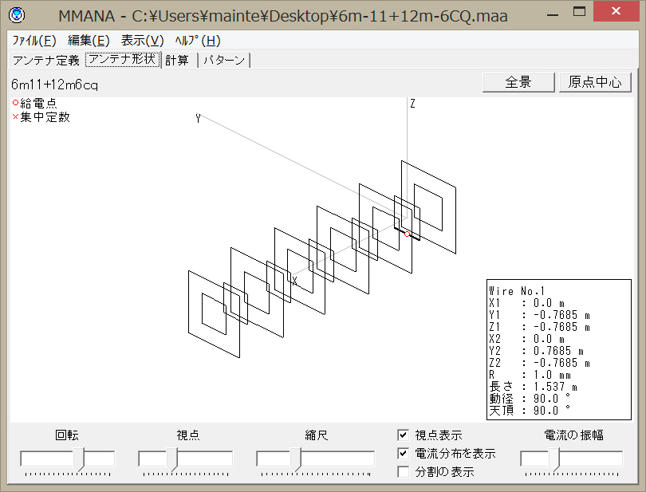
50MHz 11素子キュビカルクワッド |  |  | 参考－計算例
 |  |  | 空中線形状 50MHz11素子（24MHz6素子） キュビカルクワッド
条件
地上高 | 18m
最短距離・俯角 | 11.126m・64°
送信出力 | 1KW
給電線・フィルタ総合損失 | -1.7dB | 実測
俯角における空中線利得 | -6.45dBi | （-8.6dBd）
本空中線の実用範囲は50~50.3MHz程度であり、最大利得である仰角4.6°、周波数
50.1MHzにおいては19.35dBi（SWR=1.02）であるが、54MHzにおいては8.85dBi（SWR=16.19）
となり、実用に耐えうるものではないが、計算は50.1MHzの最大利得と最高周波数である
54MHzという厳しい条件を採用している。

リアルグラウンドでの特性
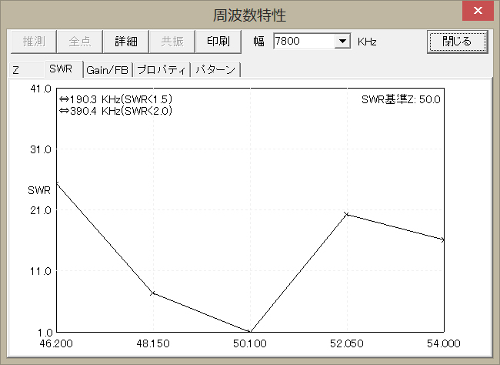

 |  |  | 俯角64°における空中線利得
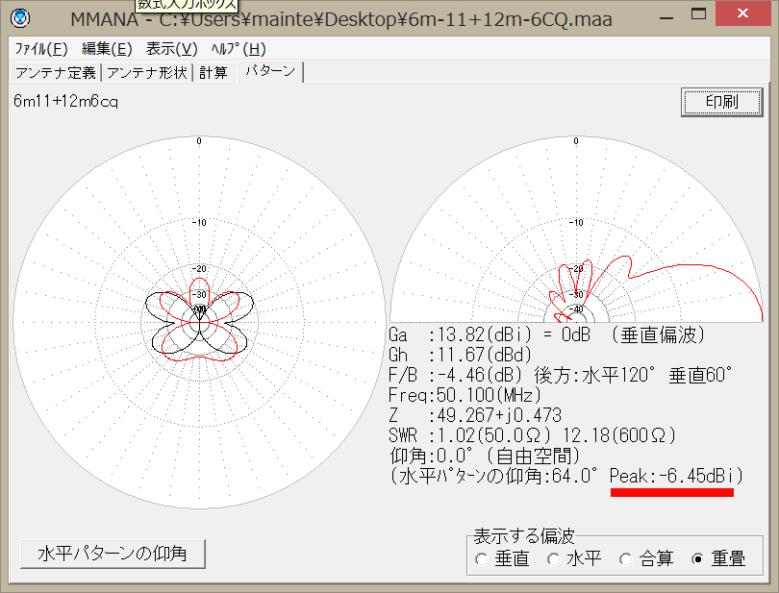

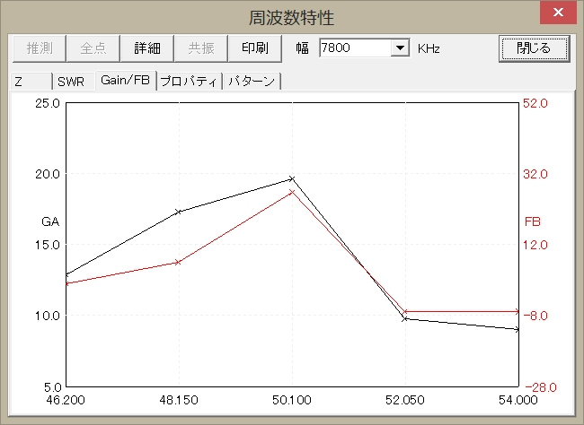

 |  |  | 算出点距離（最短距離）＝11.126m 高さ（18-6-2m)／sin64° により算出
 |  |  | 俯角64°における空中線利得 = -8.6dBd （-6.45dBi）
 |  |  | 基準値=算出値となる距離(反射考慮)=3.4746m |  |  |  | （計算１参照）
計算１ |  |  | マージン ＝ 11.126－3.47 ＝ |  |  | 7.656ｍ
項目 | 諸元等 | 単位 | 俯角30°（地上）における計算例
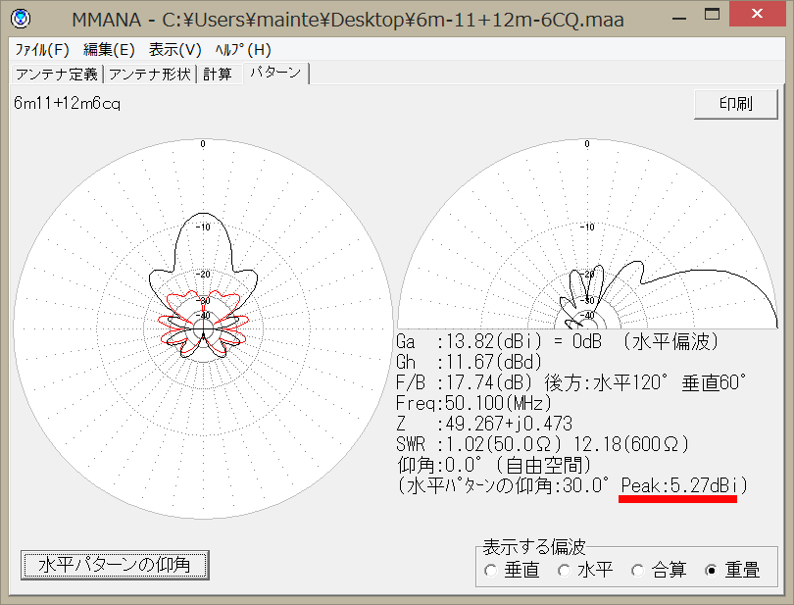
周波数 | 54.0000 | ＭＨｚ
送信機出力 | 1000.00 | Ｗ
給電線等損失 | 1.7 | ｄＢ
空中線入力電力 | 676.0830 | Ｗ
空中線利得 | -8.6 | ｄＢ
空中線電力電力比率 | 0.1380 | 倍
算出地点までの距離 | 11.1 | ｍ
反射係数 | 4.00
電界強度基準値(～30MHz) |  | Ｖ／ｍ
電力束密度基準値(30MHz～300GHz) | 0.2000 | mW/c㎡
電界強度算出値(3MHz～30MHz,反射考慮) |  | Ｖ／ｍ
電力束密度算出値(30MHz以上,反射考慮) | 0.0240 | mW/c㎡
電界強度算出値(30MHz未満,反射無視) |  | Ｖ／ｍ
電力束密度算出値(30MHz以上,反射無視) | 0.0060 | mW/c㎡
基準値=算出値となる距離(反射考慮) | 3.8540 | ｍ
基準値=算出値となる距離(反射無視) | 1.9270 | ｍ
判定（反射考慮） | ○
判定（反射無視） | ○

計算2
項目 | 諸元等 | 単位 | 算出点距離 | ＝36.0m（地面） 高さ／sin30° により算出
周波数 | 54.0000 | ＭＨｚ | 俯角30°における空中線利得 = 3.12dBd （5.27dBi）
送信機出力 | 1000.00 | Ｗ | 基準値=算出値となる距離(反射考慮)=13.394m |  |  |  | （計算2参照）
給電線等損失 | 1.7 | ｄＢ | マージン ＝ 36-14.85634 ＝ |  |  | 21.1437 | m
空中線入力電力 | 676.0830 | Ｗ
空中線利得 | 3.1 | ｄＢ
空中線電力電力比率 | 2.0512 | 倍
算出地点までの距離 | 36.0 | ｍ
反射係数 | 4.00
電界強度基準値(～30MHz) |  | Ｖ／ｍ
電力束密度基準値(30MHz～300GHz) | 0.2000 | mW/c㎡
電界強度算出値(3MHz～30MHz,反射考慮) |  | Ｖ／ｍ
電力束密度算出値(30MHz以上,反射考慮) | 0.0341 | mW/c㎡
電界強度算出値(30MHz未満,反射無視) |  | Ｖ／ｍ
電力束密度算出値(30MHz以上,反射無視) | 0.0085 | mW/c㎡
基準値=算出値となる距離(反射考慮) | 14.8563 | ｍ
基準値=算出値となる距離(反射無視) | 7.4281 | ｍ
判定（反射考慮） | ○
判定（反射無視） | ○

 |  |  | 俯角における計算結果と合否 |  |  | （50MHz）
 |  |  |  | 俯角 （°） | 空中線利得 （dBi) | 空中線利得 （dBd） | 算出点距離 (m) | 必要距離 (m) | 合否

 |  |  |  | 90 | -17.46 | -19.61 | 18.00 | 0.98 | ○
 |  |  |  | 80 | -4.83 | -6.98 | 18.28 | 4.19 | ○
 |  |  |  | 70 | -6.65 | -8.80 | 19.16 | 3.40 | ○
 |  |  |  | 64 | -6.45 | -8.60 | 11.13 | 3.47 | ○
 |  |  |  | 60 | -3.96 | -6.11 | 20.78 | 4.81 | ○
 |  |  |  | 50 | 0.03 | -2.12 | 23.50 | 9.38 | ○
 |  |  |  | 40 | -1.06 | -3.21 | 28.00 | 8.28 | ○
 |  |  |  | 30 | 5.27 | 3.12 | 36.00 | 13.39 | ○
 |  |  |  | 20 | 10.7 | 8.55 | 52.63 | 25.03 | ○
 |  |  |  | 10 | 13.12 | 10.97 | 103.66 | 33.07 | ○
 |  |  |  | 9 | 13.26 | 11.11 | 115.06 | 33.61 | ○
 |  |  |  | 8 | 13.38 | 11.23 | 129.34 | 34.07 | ○
 |  |  |  | 7 | 13.49 | 11.34 | 147.70 | 34.51 | ○
 |  |  |  | 6 | 13.58 | 11.43 | 172.20 | 34.87 | ○
 |  |  |  | 5 | 13.65 | 11.50 | 206.53 | 35.15 | ○
 |  |  |  | 4 | 13.71 | 11.56 | 258.04 | 35.39 | ○
 |  |  |  | 3 | 13.76 | 11.61 | 343.93 | 35.39 | ○
 |  |  |  | 2 | 13.8 | 11.65 | 515.77 | 35.97 | ○
 |  |  |  | 1 | 13.82 | 11.67 | 1031.38 | 35.97 | ○
 |  |  |  | 0 | 13.82 | 11.67 | ∞ | 35.97 | ○

 |  |  | 俯角によるの空中線利得 MMANAにより算出
 |  |  | 算出点距離 俯角により到達する点と空中線との距離 高さ／sainnθ により算出
 |  |  | 必要距離 基準値=算出値となる距離(反射考慮) を記載
 |  |  | 俯角64°および地上が算出点となる俯角による算出点距離は、必要距離に
 |  |  | 2mを加算したものを上回り、計算に多少の誤差を生じても、十分な
 |  |  | マージンが確保されているため、自己診断は合格とする。

最短距離の俯角64°で計算 |  |  | 24MHz 6素子キュビカルクワッド
項目 | 諸元等 | 単位 |  |  | 50MHzと同様の自己診断のため例の詳細は省略
周波数 | 24.9900 | ＭＨｚ | 条件
送信機出力 | 1000.00 | Ｗ | 地上高 |  |  | 18m
給電線等損失 | 1.3 | ｄＢ | 最短距離・俯角 |  |  | 11.13m・64°
空中線入力電力 | 741.3102 | Ｗ | 送信出力 |  |  | 1KW
空中線利得 | -4.3 | ｄＢ | 給電線・フィルタ総合損失 |  |  | -1.3dB
空中線電力電力比率 | 0.3758 | 倍 | 俯角における空中線利得 |  |  | -2.10dBi | -4.25dBd
算出地点までの距離 | 11.1 | ｍ
反射係数 | 4.00 |  | 俯角における計算結果と合否
電界強度基準値(～30MHz) | 32.9732 | Ｖ／ｍ |  | 俯角 （°） | 空中線利得 （dBi) | 空中線利得 （dBd） | 算出点距離 (m) | 必要距離 (m) | 合否
電力束密度基準値(30MHz～300GHz) |  | mW/c㎡
電界強度算出値(3MHz～30MHz,反射考慮) | 16.4286 | Ｖ／ｍ |  | 90 | -5.95 | -8.10 | 18.00 | 3.56 | ○
電力束密度算出値(30MHz以上,反射考慮) |  | mW/c㎡ |  | 80 | -1.52 | -3.67 | 18.28 | 5.93 | ○
電界強度算出値(30MHz未満,反射無視) | 8.2143 | Ｖ／ｍ |  | 70 | -0.79 | -2.94 | 19.16 | 6.45 | ○
電力束密度算出値(30MHz以上,反射無視) |  | mW/c㎡ |  | 64 | -2.10 | -4.25 | 11.13 | 5.55 | ○
基準値=算出値となる距離(反射考慮) | 5.5454 | ｍ |  | 60 | -3.07 | -5.22 | 20.78 | 4.96 | ○
基準値=算出値となる距離(反射無視) | 2.7727 | ｍ |  | 50 | -3.81 | -5.96 | 23.50 | 4.55 | ○
判定（反射考慮） | ○ |  |  | 40 | 1.59 | -0.56 | 28.00 | 8.48 | ○
判定（反射無視） | ○ |  |  | 30 | 7.02 | 4.87 | 36.00 | 15.85 | ○
 |  |  |  | 20 | 9.95 | 7.80 | 52.63 | 22.80 | ○
 |  |  |  | 10 | 11.47 | 9.32 | 103.66 | 26.45 | ○
基準値=算出値となる距離(反射考慮)と算出地点までの距離の割合が |  |  |  | 9 | 11.56 | 9.41 | 115.06 | 26.70 | ○
最近接する俯角30°の計算例 |  |  |  | 8 | 11.64 | 9.49 | 129.34 | 27.00 | ○
項目 | 諸元等 | 単位 |  | 7 | 11.71 | 9.56 | 147.70 | 27.00 | ○
周波数 | 24.9900 | ＭＨｚ |  | 6 | 11.77 | 9.62 | 172.20 | 27.32 | ○
送信機出力 | 1000.00 | Ｗ |  | 5 | 11.94 | 9.79 | 206.53 | 27.95 | ○
給電線等損失 | 1.3 | ｄＢ |  | 4 | 11.86 | 9.71 | 258.04 | 27.63 | ○
空中線入力電力 | 741.3102 | Ｗ |  | 3 | 11.90 | 9.75 | 343.93 | 27.95 | ○
空中線利得 | 4.9 | ｄＢ |  | 2 | 11.92 | 9.77 | 515.77 | 27.95 | ○
空中線電力電力比率 | 3.0690 | 倍 |  | 1 | 11.93 | 9.78 | 1031.38 | 27.95 | ○
算出地点までの距離 | 36.0 | ｍ |  | 0 | 11.94 | 9.79 | ∞ | 27.95 | ○
反射係数 | 4.00
電界強度基準値(～30MHz) | 32.9732 | Ｖ／ｍ | 俯角によるの空中線利得 MMANAにより算出
電力束密度基準値(30MHz～300GHz) |  | mW/c㎡ | 算出点距離 俯角により到達する点と空中線との距離 高さ／sainnθ により算出
電界強度算出値(3MHz～30MHz,反射考慮) | 14.5142 | Ｖ／ｍ | 必要距離 基準値=算出値となる距離(反射考慮) を記載
電力束密度算出値(30MHz以上,反射考慮) |  | mW/c㎡ | 俯角64°および地上が算出点となる俯角による算出点距離は、必要距離に
電界強度算出値(30MHz未満,反射無視) | 7.2571 | Ｖ／ｍ | 2mを加算したものを上回り、計算に多少の誤差を生じても、十分な
電力束密度算出値(30MHz以上,反射無視) |  | mW/c㎡ | マージンが確保されているため、自己診断は合格とする。
基準値=算出値となる距離(反射考慮) | 15.8466 | ｍ
基準値=算出値となる距離(反射無視) | 7.9233 | ｍ
判定（反射考慮） | ○
判定（反射無視） | ○

最短距離の俯角90°で計算 |  |  | 28MHｚ ７素子八木アンテナ
項目 | 諸元等 | 単位
周波数 | 29.7000 | ＭＨｚ | 条件
送信機出力 | 1000.00 | Ｗ | 地上高 |  |  | 17m
給電線等損失 | 1.6 | ｄＢ | 最短距離・俯角 |  |  | 9m・90°
空中線入力電力 | 691.8310 | Ｗ | 送信出力 |  |  | 1KW
空中線利得 | -20.2 | ｄＢ | 給電線・フィルタ総合損失 |  |  | -1.6dB | 実測
空中線電力電力比率 | 0.0095 | 倍 | 俯角における空中線利得 |  |  | -4.14dBi | （-6.29dBd）
算出地点までの距離 | 9.0 | ｍ
反射係数 | 4.00 |  | 俯角における計算結果と合否
電界強度基準値(～30MHz) | 27.7441 | Ｖ／ｍ |  | 俯角 （°） | 空中線利得 （dBi) | 空中線利得 （dBd） | 算出点距離 (m) | 必要距離 (m) | 合否
電力束密度基準値(30MHz～300GHz) |  | mW/c㎡
電界強度算出値(3MHz～30MHz,反射考慮) | 3.1250 | Ｖ／ｍ |  | 90 | -18.06 | -20.21 | 9.00 | 1.01 | ○
電力束密度算出値(30MHz以上,反射考慮) |  | mW/c㎡ |  | 80 | -1.52 | -3.67 | 17.26 | 6.81 | ○
電界強度算出値(30MHz未満,反射無視) | 1.5625 | Ｖ／ｍ |  | 70 | -1.55 | -3.7 | 18.09 | 6.78 | ○
電力束密度算出値(30MHz以上,反射無視) |  | mW/c㎡ |  | 60 | -4.09 | -6.24 | 19.63 | 5.06 | ○
基準値=算出値となる距離(反射考慮) | 1.0137 | ｍ |  | 50 | -5.8 | -7.95 | 22.19 | 4.16 | ○
基準値=算出値となる距離(反射無視) | 0.5069 | ｍ |  | 40 | 3.37 | 1.22 | 26.45 | 11.95 | ○
判定（反射考慮） | ○ |  |  | 30 | 8.13 | 5.98 | 34.00 | 20.67 | ○
判定（反射無視） | ○ |  |  | 20 | 10.56 | 8.41 | 49.70 | 27.35 | ○
 |  |  |  | 10 | 11.75 | 9.6 | 97.90 | 31.36 | ○
基準値=算出値となる距離(反射考慮)と算出地点までの距離の割合が |  |  |  | 9 | 11.82 | 9.67 | 108.67 | 31.62 | ○
最近接する俯角30°の計算例 |  |  |  | 8 | 11.88 | 9.73 | 122.15 | 31.62 | ○
項目 | 諸元等 | 単位 |  | 7 | 11.93 | 9.78 | 139.49 | 32.09 | ○
周波数 | 29.7000 | ＭＨｚ |  | 6 | 11.98 | 9.83 | 162.64 | 32.09 | ○
送信機出力 | 1000.00 | Ｗ |  | 5 | 12.02 | 9.87 | 195.05 | 32.47 | ○
給電線等損失 | 1.6 | ｄＢ |  | 4 | 12.05 | 9.9 | 243.70 | 32.47 | ○
空中線入力電力 | 691.8310 | Ｗ |  | 3 | 12.07 | 9.92 | 324.82 | 32.47 | ○
空中線利得 | 6.0 | ｄＢ |  | 2 | 12.09 | 9.94 | 487.11 | 32.47 | ○
空中線電力電力比率 | 3.9628 | 倍 |  | 1 | 12.1 | 9.95 | 974.08 | 32.84 | ○
算出地点までの距離 | 34.0 | ｍ |  | 0 | 12.11 | 9.96 | ∞ | 32.84 | ○
反射係数 | 4.00
電界強度基準値(～30MHz) | 27.7441 | Ｖ／ｍ | 俯角によるの空中線利得 MMANAにより算出
電力束密度基準値(30MHz～300GHz) |  | mW/c㎡ | 算出点距離 俯角により到達する点と空中線との距離 高さ／sainnθ により算出
電界強度算出値(3MHz～30MHz,反射考慮) | 16.8701 | Ｖ／ｍ | 必要距離 基準値=算出値となる距離(反射考慮) を記載
電力束密度算出値(30MHz以上,反射考慮) |  | mW/c㎡ | 俯角90°および地上が算出点となる俯角による算出点距離は、必要距離に
電界強度算出値(30MHz未満,反射無視) | 8.4350 | Ｖ／ｍ | 2mを加算したものを上回り、計算に多少の誤差を生じても、十分な
電力束密度算出値(30MHz以上,反射無視) |  | mW/c㎡ | マージンが確保されているため、自己診断は合格とする。
基準値=算出値となる距離(反射考慮) | 20.6740 | ｍ
基準値=算出値となる距離(反射無視) | 10.3370 | ｍ
判定（反射考慮） | ○
判定（反射無視） | ○

最短距離の俯角90°で計算 |  |  | 21MHｚ 5素子八木アンテナ
項目 | 諸元等 | 単位
周波数 | 21.4500 | ＭＨｚ | 条件
送信機出力 | 1000.00 | Ｗ | 地上高 |  |  | 25.7m
給電線等損失 | 1.1 | ｄＢ | 最短距離・俯角 |  |  | 17.7m・90°
空中線入力電力 | 776.2471 | Ｗ | 送信出力 |  |  | 1KW
空中線利得 | 0.2 | ｄＢ | 給電線・フィルタ総合損失 |  |  | -1.1dB | 実測
空中線電力電力比率 | 1.0520 | 倍 | 俯角における空中線利得 |  |  | 3.37dBi | （0.22dBd）
算出地点までの距離 | 17.7 | ｍ
反射係数 | 4.00 |  | 俯角における計算結果と合否
電界強度基準値(～30MHz) | 38.4149 | Ｖ／ｍ |  | 俯角 （°） | 空中線利得 （dBi) | 空中線利得 （dBd） | 算出点距離 (m) | 必要距離 (m) | 合否
電力束密度基準値(30MHz～300GHz) |  | mW/c㎡
電界強度算出値(3MHz～30MHz,反射考慮) | 17.6857 | Ｖ／ｍ |  | 90 | 2.37 | 0.22 | 17.70 | 8.15 | ○
電力束密度算出値(30MHz以上,反射考慮) |  | mW/c㎡ |  | 80 | 2.19 | 0.04 | 26.10 | 7.95 | ○
電界強度算出値(30MHz未満,反射無視) | 8.8429 | Ｖ／ｍ |  | 70 | 1.62 | -0.53 | 27.35 | 7.50 | ○
電力束密度算出値(30MHz以上,反射無視) |  | mW/c㎡ |  | 60 | 0.62 | -1.53 | 29.68 | 6.68 | ○
基準値=算出値となる距離(反射考慮) | 8.1488 | ｍ |  | 50 | 3.72 | 1.57 | 33.55 | 9.55 | ○
基準値=算出値となる距離(反射無視) | 4.0744 | ｍ |  | 40 | 7.01 | 4.86 | 39.98 | 13.90 | ○
判定（反射考慮） | ○ |  |  | 30 | 8.89 | 6.74 | 51.40 | 17.26 | ○
判定（反射無視） | ○ |  |  | 20 | 9.83 | 7.68 | 75.14 | 19.24 | ○
 |  |  |  | 10 | 10.13 | 7.98 | 148.00 | 19.91 | ○
基準値=算出値となる距離(反射考慮)と算出地点までの距離の割合が |  |  |  | 9 | 10.13 | 7.98 | 164.29 | 19.91 | ○
最近接する俯角40°の計算例 |  |  |  | 8 | 10.13 | 7.98 | 184.66 | 19.91 | ○
項目 | 諸元等 | 単位 |  | 7 | 10.12 | 7.97 | 210.88 | 19.91 | ○
周波数 | 21.4500 | ＭＨｚ |  | 6 | 10.11 | 7.96 | 245.87 | 19.86 | ○
送信機出力 | 1000.00 | Ｗ |  | 5 | 10.09 | 7.94 | 294.87 | 19.81 | ○
給電線等損失 | 1.1 | ｄＢ |  | 4 | 10.07 | 7.92 | 368.42 | 19.77 | ○
空中線入力電力 | 776.2471 | Ｗ |  | 3 | 10.04 | 7.89 | 491.06 | 19.71 | ○
空中線利得 | 4.9 | ｄＢ |  | 2 | 10.01 | 7.86 | 736.40 | 19.64 | ○
空中線電力電力比率 | 3.0620 | 倍 |  | 1 | 9.98 | 7.83 | 1472.58 | 19.57 | ○
算出地点までの距離 | 40.0 | ｍ |  | 0 | 10.13 | 7.98 | ∞ | 19.91 | ○
反射係数 | 4.00
電界強度基準値(～30MHz) | 38.4149 | Ｖ／ｍ | 俯角によるの空中線利得 MMANAにより算出
電力束密度基準値(30MHz～300GHz) |  | mW/c㎡ | 算出点距離 俯角により到達する点と空中線との距離 高さ／sainnθ により算出
電界強度算出値(3MHz～30MHz,反射考慮) | 13.3584 | Ｖ／ｍ | 必要距離 基準値=算出値となる距離(反射考慮) を記載
電力束密度算出値(30MHz以上,反射考慮) |  | mW/c㎡ | 俯角90°および地上が算出点となる俯角による算出点距離は、必要距離に
電界強度算出値(30MHz未満,反射無視) | 6.6792 | Ｖ／ｍ | 2mを加算したものを上回り、計算に多少の誤差を生じても、十分な
電力束密度算出値(30MHz以上,反射無視) |  | mW/c㎡ | マージンが確保されているため、自己診断は合格とする。
基準値=算出値となる距離(反射考慮) | 13.9026 | ｍ
基準値=算出値となる距離(反射無視) | 6.9513 | ｍ
判定（反射考慮） | ○
判定（反射無視） | ○

最短距離の俯角67°で計算 |  |  | 18MHｚ 5素子八木アンテナ
項目 | 諸元等 | 単位
周波数 | 18.1680 | ＭＨｚ | 条件
送信機出力 | 1000.00 | Ｗ | 地上高 |  |  | 25m
給電線等損失 | 0.9 | ｄＢ | 最短距離・俯角 |  |  | 18.5m・67°
空中線入力電力 | 812.8305 | Ｗ | 送信出力 |  |  | 1KW
空中線利得 | -5.3 | ｄＢ | 給電線・フィルタ総合損失 |  |  | -0.9dB | 実測
空中線電力電力比率 | 0.2979 | 倍 | 俯角における空中線利得 |  |  | -3.11dBi | （-5.26dBd）
算出地点までの距離 | 18.5 | ｍ
反射係数 | 4.00 |  | 俯角における計算結果と合否
電界強度基準値(～30MHz) | 45.3545 | Ｖ／ｍ |  | 俯角 （°） | 空中線利得 （dBi) | 空中線利得 （dBd） | 算出点距離 (m) | 必要距離 (m) | 合否
電力束密度基準値(30MHz～300GHz) |  | mW/c㎡
電界強度算出値(3MHz～30MHz,反射考慮) | 9.2135 | Ｖ／ｍ |  | 90 | -4.13 | -6.28 | 25.00 | 3.34 | ○
電力束密度算出値(30MHz以上,反射考慮) |  | mW/c㎡ |  | 80 | -3.21 | -5.36 | 25.39 | 3.72 | ○
電界強度算出値(30MHz未満,反射無視) | 4.6067 | Ｖ／ｍ |  | 70 | -3.28 | -5.43 | 26.60 | 3.72 | ○
電力束密度算出値(30MHz以上,反射無視) |  | mW/c㎡ |  | 67 | -3.11 | -5.26 | 18.50 | 3.76 | ○
基準値=算出値となる距離(反射考慮) | 3.7582 | ｍ |  | 60 | -1.61 | -3.76 | 28.87 | 4.47 | ○
基準値=算出値となる距離(反射無視) | 1.8791 | ｍ |  | 50 | 2.08 | -0.07 | 32.64 | 6.94 | ○
判定（反射考慮） | ○ |  |  | 40 | 5.36 | 3.21 | 38.89 | 9.97 | ○
判定（反射無視） | ○ |  |  | 30 | 7.69 | 5.54 | 50.00 | 13.03 | ○
 |  |  |  | 20 | 9.23 | 7.08 | 73.10 | 15.59 | ○
基準値=算出値となる距離(反射考慮)と算出地点までの距離の割合が |  |  |  | 10 | 10.15 | 8.00 | 143.97 | 17.30 | ○
最近接する俯角30°の計算例 |  |  |  | 9 | 10.21 | 8.06 | 159.81 | 17.50 | ○
項目 | 諸元等 | 単位 |  | 8 | 10.27 | 8.12 | 179.63 | 17.50 | ○
周波数 | 18.1680 | ＭＨｚ |  | 7 | 10.32 | 8.17 | 205.14 | 17.70 | ○
送信機出力 | 1000.00 | Ｗ |  | 6 | 10.37 | 8.22 | 239.17 | 17.70 | ○
給電線等損失 | 0.9 | ｄＢ |  | 5 | 10.41 | 8.26 | 286.84 | 17.91 | ○
空中線入力電力 | 812.8305 | Ｗ |  | 4 | 10.45 | 8.30 | 358.39 | 17.91 | ○
空中線利得 | 5.5 | ｄＢ |  | 3 | 10.48 | 8.33 | 477.68 | 17.91 | ○
空中線電力電力比率 | 3.5810 | 倍 |  | 2 | 10.51 | 8.36 | 716.34 | 18.11 | ○
算出地点までの距離 | 50.0 | ｍ |  | 1 | 10.54 | 8.39 | 1432.47 | 18.11 | ○
反射係数 | 4.00 |  |  | 0 | 10.48 | 8.33 | ∞ | 17.91 | ○
電界強度基準値(～30MHz) | 45.3545 | Ｖ／ｍ
電力束密度基準値(30MHz～300GHz) |  | mW/c㎡ | 俯角によるの空中線利得 MMANAにより算出
電界強度算出値(3MHz～30MHz,反射考慮) | 11.8202 | Ｖ／ｍ | 算出点距離 俯角により到達する点と空中線との距離 高さ／sainnθ により算出
電力束密度算出値(30MHz以上,反射考慮) |  | mW/c㎡ | 必要距離 基準値=算出値となる距離(反射考慮) を記載
電界強度算出値(30MHz未満,反射無視) | 5.9101 | Ｖ／ｍ | 俯角90°および地上が算出点となる俯角による算出点距離は、必要距離に
電力束密度算出値(30MHz以上,反射無視) |  | mW/c㎡ | 2mを加算したものを上回り、計算に多少の誤差を生じても、十分な
基準値=算出値となる距離(反射考慮) | 13.0309 | ｍ | マージンが確保されているため、自己診断は合格とする。
基準値=算出値となる距離(反射無視) | 6.5155 | ｍ
判定（反射考慮） | ○
判定（反射無視） | ○

最短距離の俯角90°で計算 |  |  | 14MHｚ 5素子八木アンテナ
項目 | 諸元等 | 単位
周波数 | 14.3500 | ＭＨｚ | 条件
送信機出力 | 1000.00 | Ｗ | 地上高 |  |  | 22m
給電線等損失 | 0.8 | ｄＢ | 最短距離・俯角 |  |  | 14m・90°
空中線入力電力 | 831.7638 | Ｗ | 送信出力 |  |  | 1KW
空中線利得 | -4.2 | ｄＢ | 給電線・フィルタ総合損失 |  |  | -0.8dB | 実測
空中線電力電力比率 | 0.3802 | 倍 | 俯角における空中線利得 |  |  | -3.11dBi | （-5.26dBd）
算出地点までの距離 | 22.0 | ｍ
反射係数 | 4.00 |  | 俯角における計算結果と合否
電界強度基準値(～30MHz) | 57.4216 | Ｖ／ｍ |  | 俯角 （°） | 空中線利得 （dBi) | 空中線利得 （dBd） | 算出点距離 (m) | 必要距離 (m) | 合否
電力束密度基準値(30MHz～300GHz) |  | mW/c㎡
電界強度算出値(3MHz～30MHz,反射考慮) | 8.8547 | Ｖ／ｍ |  | 90 | -2.05 | -4.20 | 14.00 | 3.39 | ○
電力束密度算出値(30MHz以上,反射考慮) |  | mW/c㎡ |  | 80 | -1.94 | -4.09 | 22.34 | 3.44 | ○
電界強度算出値(30MHz未満,反射無視) | 4.4273 | Ｖ／ｍ |  | 70 | -2.79 | -4.94 | 23.41 | 3.12 | ○
電力束密度算出値(30MHz以上,反射無視) |  | mW/c㎡ |  | 60 | -3.80 | -5.95 | 25.40 | 2.77 | ○
基準値=算出値となる距離(反射考慮) | 3.3925 | ｍ |  | 50 | 1.94 | -0.21 | 28.72 | 5.37 | ○
基準値=算出値となる距離(反射無視) | 1.6963 | ｍ |  | 40 | 5.66 | 3.51 | 34.23 | 8.24 | ○
判定（反射考慮） | ○ |  |  | 30 | 7.98 | 5.83 | 44.00 | 10.77 | ○
判定（反射無視） | ○ |  |  | 20 | 9.40 | 7.25 | 64.32 | 12.68 | ○
 |  |  |  | 10 | 10.14 | 7.99 | 126.69 | 13.80 | ○
基準値=算出値となる距離(反射考慮)と算出地点までの距離の割合が |  |  |  | 9 | 10.18 | 8.03 | 140.63 | 13.89 | ○
最近接する俯角30°の計算例 |  |  |  | 8 | 10.22 | 8.07 | 158.08 | 13.93 | ○
項目 | 諸元等 | 単位 |  | 7 | 10.25 | 8.10 | 180.52 | 13.98 | ○
周波数 | 14.3500 | ＭＨｚ |  | 6 | 10.28 | 8.13 | 210.47 | 14.03 | ○
送信機出力 | 1000.00 | Ｗ |  | 5 | 10.30 | 8.15 | 252.42 | 14.06 | ○
給電線等損失 | 0.8 | ｄＢ |  | 4 | 10.32 | 8.17 | 315.38 | 14.09 | ○
空中線入力電力 | 831.7638 | Ｗ |  | 3 | 10.33 | 8.18 | 420.36 | 14.12 | ○
空中線利得 | 8.2 | ｄＢ |  | 2 | 10.33 | 8.18 | 630.38 | 14.12 | ○
空中線電力電力比率 | 6.5766 | 倍 |  | 1 | 10.33 | 8.18 | 1260.57 | 14.12 | ○
算出地点までの距離 | 44.0 | ｍ |  | 0 | 10.33 | 8.18 | ∞ | 14.12 | ○
反射係数 | 4.00
電界強度基準値(～30MHz) | 57.4216 | Ｖ／ｍ | 俯角によるの空中線利得 MMANAにより算出
電力束密度基準値(30MHz～300GHz) |  | mW/c㎡ | 算出点距離 俯角により到達する点と空中線との距離 高さ／sainnθ により算出
電界強度算出値(3MHz～30MHz,反射考慮) | 18.4138 | Ｖ／ｍ | 必要距離 基準値=算出値となる距離(反射考慮) を記載
電力束密度算出値(30MHz以上,反射考慮) |  | mW/c㎡ | 俯角90°および地上が算出点となる俯角による算出点距離は、必要距離に
電界強度算出値(30MHz未満,反射無視) | 9.2069 | Ｖ／ｍ | 2mを加算したものを上回り、計算に多少の誤差を生じても、十分な
電力束密度算出値(30MHz以上,反射無視) |  | mW/c㎡ | マージンが確保されているため、自己診断は合格とする。
基準値=算出値となる距離(反射考慮) | 14.1098 | ｍ
基準値=算出値となる距離(反射無視) | 7.0549 | ｍ
判定（反射考慮） | ○
判定（反射無視） | ○

最短距離の俯角67°で計算 |  |  | 10MHｚ 2素子八木アンテナ
項目 | 諸元等 | 単位
周波数 | 10.1500 | ＭＨｚ | 条件
送信機出力 | 1000.00 | Ｗ | 地上高 |  |  | 28.5m
給電線等損失 | 0.6 | ｄＢ | 最短距離・俯角 |  |  | 22.3m・67°
空中線入力電力 | 870.9636 | Ｗ | 送信出力 |  |  | 1KW
空中線利得 | 0.8 | ｄＢ | 給電線・フィルタ総合損失 |  |  | -0.6dB | 実測
空中線電力電力比率 | 1.1940 | 倍 | 俯角における空中線利得 |  |  | 2.92dBi | （0.77dBd）
算出地点までの距離 | 22.3 | ｍ
反射係数 | 4.00 |  | 俯角における計算結果と合否
電界強度基準値(～30MHz) | 81.1823 | Ｖ／ｍ |  | 俯角 （°） | 空中線利得 （dBi) | 空中線利得 （dBd） | 算出点距離 (m) | 必要距離 (m) | 合否
電力束密度基準値(30MHz～300GHz) |  | mW/c㎡
電界強度算出値(3MHz～30MHz,反射考慮) | 15.8413 | Ｖ／ｍ |  | 90 | -0.36 | -2.51 | 28.50 | 2.98 | ○
電力束密度算出値(30MHz以上,反射考慮) |  | mW/c㎡ |  | 80 | 1.24 | -0.91 | 28.94 | 3.59 | ○
電界強度算出値(30MHz未満,反射無視) | 7.9207 | Ｖ／ｍ |  | 70 | 2.57 | 0.42 | 30.33 | 4.18 | ○
電力束密度算出値(30MHz以上,反射無視) |  | mW/c㎡ |  | 67 | 2.92 | 0.77 | 22.30 | 4.35 | ○
基準値=算出値となる距離(反射考慮) | 4.3515 | ｍ |  | 60 | 3.64 | 1.49 | 32.91 | 4.73 | ○
基準値=算出値となる距離(反射無視) | 2.1757 | ｍ |  | 50 | 4.50 | 2.35 | 37.20 | 5.22 | ○
判定（反射考慮） | ○ |  |  | 40 | 5.18 | 3.03 | 44.34 | 5.64 | ○
判定（反射無視） | ○ |  |  | 30 | 5.68 | 3.53 | 57.00 | 5.98 | ○
 |  |  |  | 20 | 6.05 | 3.90 | 83.33 | 6.24 | ○
基準値=算出値となる距離(反射考慮)と算出地点までの距離の割合が |  |  |  | 10 | 6.28 | 4.13 | 164.12 | 6.41 | ○
最近接する俯角30°の計算例 |  |  |  | 9 | 6.29 | 4.14 | 182.18 | 6.41 | ○
項目 | 諸元等 | 単位 |  | 8 | 6.31 | 4.16 | 204.78 | 6.43 | ○
周波数 | 10.1500 | ＭＨｚ |  | 7 | 6.32 | 4.17 | 233.86 | 6.44 | ○
送信機出力 | 1000.00 | Ｗ |  | 6 | 6.34 | 4.19 | 272.65 | 6.45 | ○
給電線等損失 | 0.6 | ｄＢ |  | 5 | 6.35 | 4.20 | 327.00 | 6.46 | ○
空中線入力電力 | 870.9636 | Ｗ |  | 4 | 6.36 | 4.21 | 408.56 | 6.47 | ○
空中線利得 | 4.2 | ｄＢ |  | 3 | 6.37 | 4.22 | 544.56 | 6.47 | ○
空中線電力電力比率 | 2.6546 | 倍 |  | 2 | 6.38 | 4.23 | 816.63 | 6.48 | ○
算出地点までの距離 | 44.0 | ｍ |  | 1 | 6.38 | 4.23 | 1633.01 | 6.48 | ○
反射係数 | 4.00 |  |  | 0 | 6.39 | 4.24 | ∞ | 6.49 | ○
電界強度基準値(～30MHz) | 81.1823 | Ｖ／ｍ
電力束密度基準値(30MHz～300GHz) |  | mW/c㎡ | 俯角によるの空中線利得 MMANAにより算出
電界強度算出値(3MHz～30MHz,反射考慮) | 11.9713 | Ｖ／ｍ | 算出点距離 俯角により到達する点と空中線との距離 高さ／sainnθ により算出
電力束密度算出値(30MHz以上,反射考慮) |  | mW/c㎡ | 必要距離 基準値=算出値となる距離(反射考慮) を記載
電界強度算出値(30MHz未満,反射無視) | 5.9857 | Ｖ／ｍ | 俯角90°および地上が算出点となる俯角による算出点距離は、必要距離に
電力束密度算出値(30MHz以上,反射無視) |  | mW/c㎡ | 2mを加算したものを上回り、計算に多少の誤差を生じても、十分な
基準値=算出値となる距離(反射考慮) | 6.4884 | ｍ | マージンが確保されているため、自己診断は合格とする。
基準値=算出値となる距離(反射無視) | 3.2442 | ｍ
判定（反射考慮） | ○
判定（反射無視） | ○

7・3.8・3.5・1.8MHzはダイポールおよび傾斜型空中線であり、他要素を考慮に |  |  | 使用空中線一覧
入れることなく自己診断は合格となるので、詳細を省略する。 |  |  | 周波数帯 | 空中線種類 |  | 形状 |  | 設置 | 地上高
 |  |  | 1.8MHｚ | ダイポール |  | 傾斜・短縮型 |  | 屋上 | 13m
7MHz 最短距離 10m |  |  | 3.5MHｚ | ダイポール |  | 傾斜型 |  | 屋上 | 15m
項目 | 諸元等 | 単位 | 3.8MHｚ | ダイポール |  | 傾斜型 |  | 屋上 | 15m
周波数 | 7.2000 | ＭＨｚ | 7MHｚ | ダイポール |  | V字・短縮型 |  | 鉄塔3 | 18.5m
送信機出力 | 1000.00 | Ｗ | 10MHｚ | 八木アンテナ |  | 2素子 |  | 鉄塔1 | 28.5m
給電線等損失 | 0.5 | ｄＢ | 14MHｚ | 八木アンテナ |  | 5素子 |  | 鉄塔2 | 22m
空中線入力電力 | 891.2509 | Ｗ | 18MHｚ | 八木アンテナ |  | 5素子 |  | 鉄塔1 | 25m
空中線利得 | 0.5 | ｄＢ | 21MHｚ | 八木アンテナ |  | 5素子 |  | 鉄塔2 | 25.7m
空中線電力電力比率 | 1.1220 | 倍 | 24MHｚ | キュビカルクワッド |  | 6素子 |  | 鉄塔4 | 18m
算出地点までの距離 | 10.0 | ｍ | 28MHｚ | 八木アンテナ |  | 7素子 |  | 鉄塔3 | 17m
反射係数 | 4.00 |  | 50MHｚ | キュビカルクワッド |  | 11素子 |  | 鉄塔4 | 18m
電界強度基準値(～30MHz) | 114.4444 | Ｖ／ｍ
電力束密度基準値(30MHz～300GHz) |  | mW/c㎡ | ダイポール使用の周波数帯は俯角等を考慮しない
電界強度算出値(3MHz～30MHz,反射考慮) | 34.6414 | Ｖ／ｍ | 指向性アンテナ使用周波数帯は俯角を考慮
電力束密度算出値(30MHz以上,反射考慮) |  | mW/c㎡ | 俯角による空中線利得は、すべての空中線設計に使用したMMANAにより算出
電界強度算出値(30MHz未満,反射無視) | 17.3207 | Ｖ／ｍ | 最短距離となる算出地点と空中線位置は別紙図面参照のこと
電力束密度算出値(30MHz以上,反射無視) |  | mW/c㎡ | 50MHz帯においてMMANAによる俯角計算算出例を示し、他の周波数帯は
基準値=算出値となる距離(反射考慮) | 3.0269 | ｍ | 同様の算出法なので省略し、計算結果のみを示す
基準値=算出値となる距離(反射無視) | 1.5135 | ｍ
判定（反射考慮） | ○
判定（反射無視） | ○

3.8MHz 最短距離 5m
項目 | 諸元等 | 単位
周波数 | 3.8050 | ＭＨｚ
送信機出力 | 1000.00 | Ｗ
給電線等損失 | 0.3 | ｄＢ
空中線入力電力 | 933.2543 | Ｗ
空中線利得 | 0.0 | ｄＢ
空中線電力電力比率 | 1.0000 | 倍
算出地点までの距離 | 5.0 | ｍ
反射係数 | 4.00
電界強度基準値(～30MHz) | 216.5572 | Ｖ／ｍ
電力束密度基準値(30MHz～300GHz) |  | mW/c㎡
電界強度算出値(3MHz～30MHz,反射考慮) | 66.9308 | Ｖ／ｍ
電力束密度算出値(30MHz以上,反射考慮) |  | mW/c㎡
電界強度算出値(30MHz未満,反射無視) | 33.4654 | Ｖ／ｍ
電力束密度算出値(30MHz以上,反射無視) |  | mW/c㎡
基準値=算出値となる距離(反射考慮) | 1.5453 | ｍ
基準値=算出値となる距離(反射無視) | 0.7727 | ｍ
判定（反射考慮） | ○
判定（反射無視） | ○

3.5MHz 最短距離 5m
項目 | 諸元等 | 単位
周波数 | 3.6870 | ＭＨｚ
送信機出力 | 1000.00 | Ｗ
給電線等損失 | 0.3 | ｄＢ
空中線入力電力 | 933.2543 | Ｗ
空中線利得 | 0.0 | ｄＢ
空中線電力電力比率 | 1.0000 | 倍
算出地点までの距離 | 5.0 | ｍ
反射係数 | 4.00
電界強度基準値(～30MHz) | 223.4879 | Ｖ／ｍ
電力束密度基準値(30MHz～300GHz) |  | mW/c㎡
電界強度算出値(3MHz～30MHz,反射考慮) | 66.9308 | Ｖ／ｍ
電力束密度算出値(30MHz以上,反射考慮) |  | mW/c㎡
電界強度算出値(30MHz未満,反射無視) | 33.4654 | Ｖ／ｍ
電力束密度算出値(30MHz以上,反射無視) |  | mW/c㎡
基準値=算出値となる距離(反射考慮) | 1.4974 | ｍ
基準値=算出値となる距離(反射無視) | 0.7487 | ｍ
判定（反射考慮） | ○
判定（反射無視） | ○

1.8MHz 最短距離 4m
項目 | 諸元等 | 単位
周波数 | 1.9125 | ＭＨｚ
送信機出力 | 1000.00 | Ｗ
給電線等損失 | -3.0 | ｄＢ
空中線入力電力 | 1995.2623 | Ｗ
空中線利得 | 2.2 | ｄＢ
空中線電力電力比率 | 1.6406 | 倍
算出地点までの距離 | 3.0 | ｍ
反射係数 | 4.00
電界強度基準値(～30MHz) | 275.0000 | Ｖ／ｍ
電力束密度基準値(30MHz～300GHz) |  | mW/c㎡
電界強度算出値(3MHz～30MHz,反射考慮) | 208.9173 | Ｖ／ｍ
電力束密度算出値(30MHz以上,反射考慮) |  | mW/c㎡
電界強度算出値(30MHz未満,反射無視) | 104.4587 | Ｖ／ｍ
電力束密度算出値(30MHz以上,反射無視) |  | mW/c㎡
基準値=算出値となる距離(反射考慮) | 2.2791 | ｍ
基準値=算出値となる距離(反射無視) | 1.1395 | ｍ
判定（反射考慮） | ○
判定（反射無視） | ○

